④メニュー体系
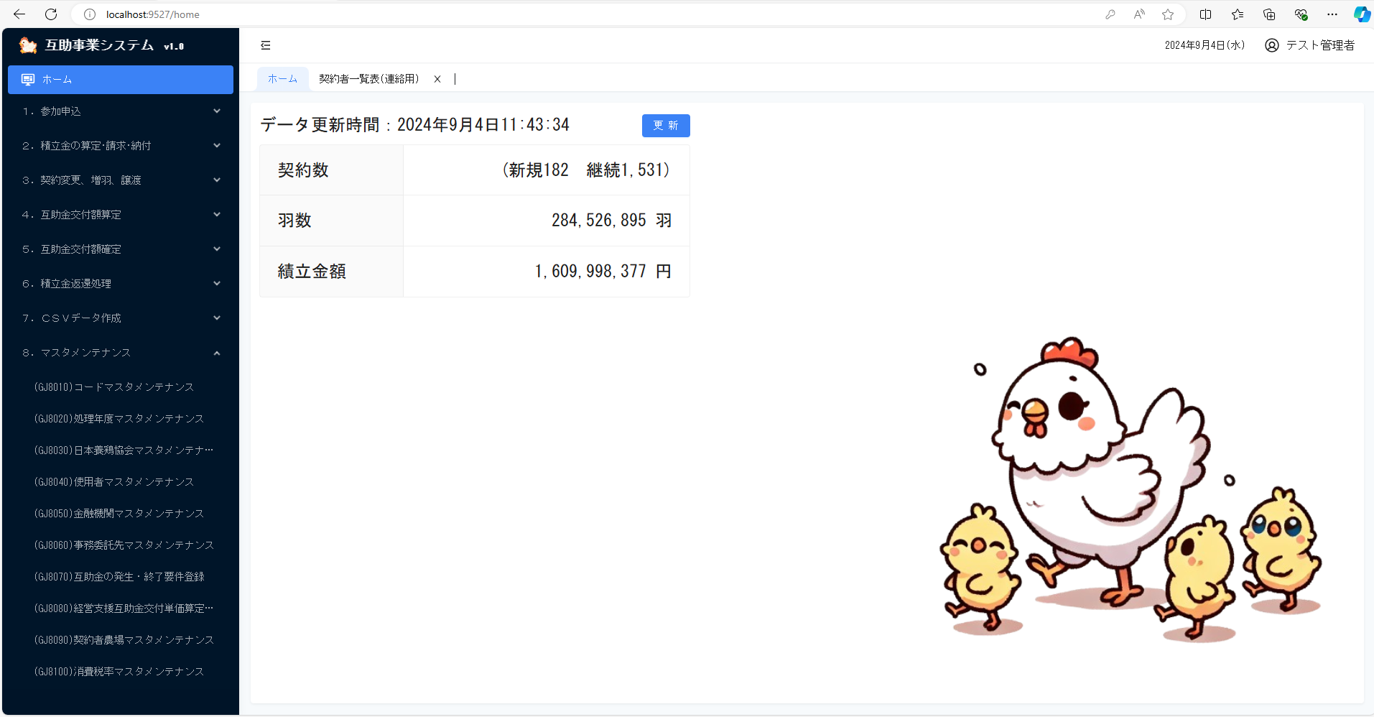
基本設計書_第4章 |  |  | 業務名 | 承認 | 査閲 | REV | 作成日 | 作成者
 |  |  | 互助事業システム |  |  | 1.0 | 2024-08-27 | 宋峰
（補足説明） |  |  | 機能名 |  |  |  | 最終更新日 | 最終更新者
 |  |  | 運用概要 |  |  |  | 2024-08-30 | 宋峰

 | （１）参加申込処理グループメニュー
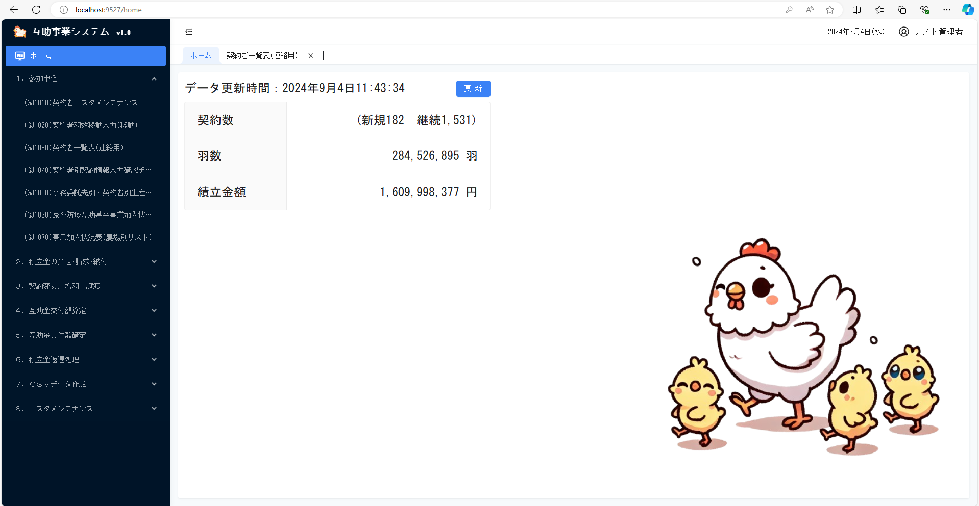

 | （２）生産者積立金等請求・納付処理グループメニュー
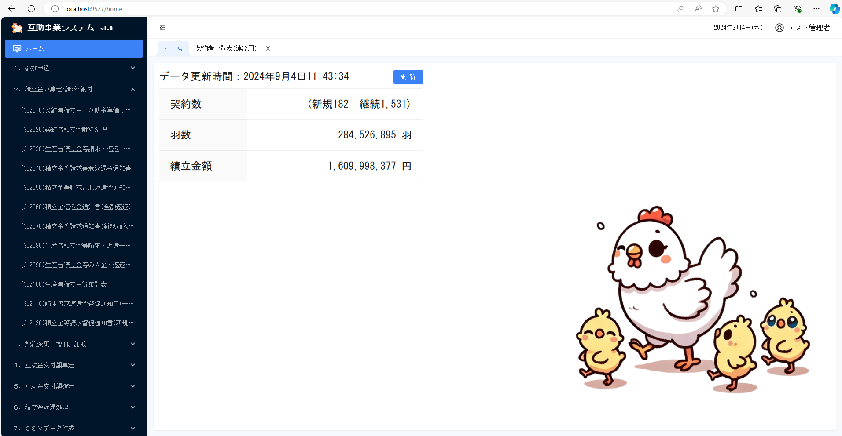

 |  | （３）契約変更等の処理グループメニュー
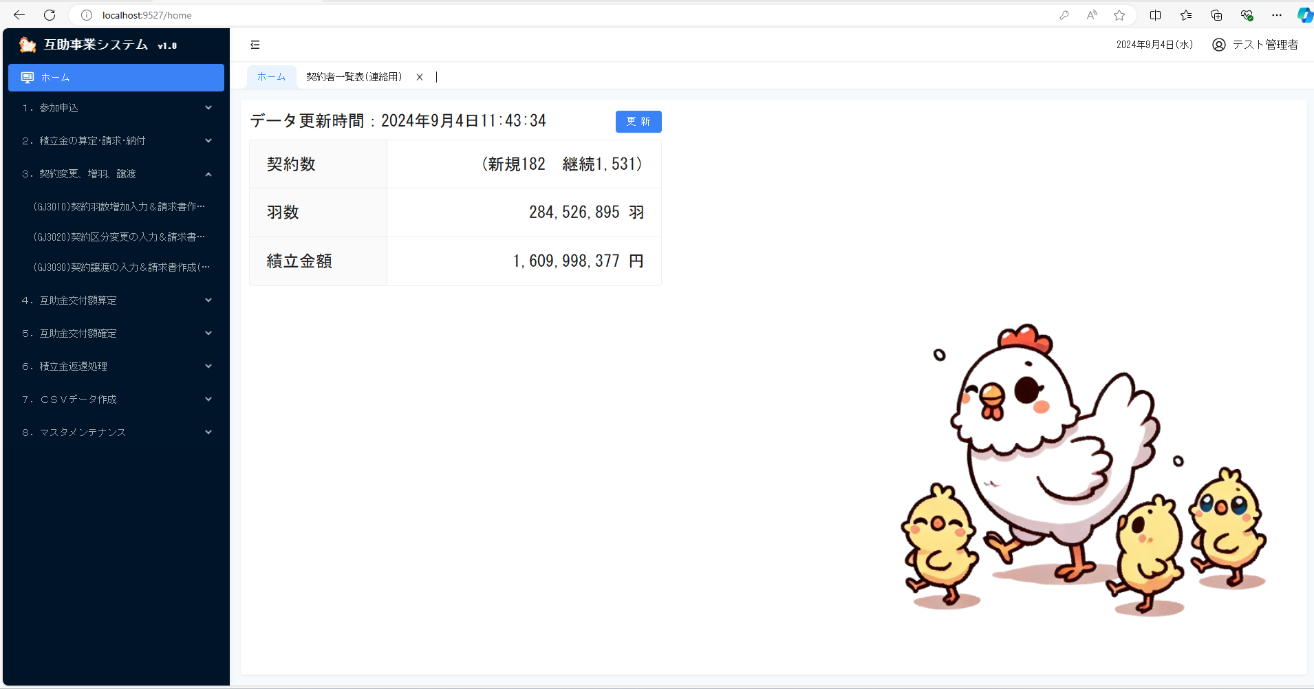

 |  | （４）互助金の算定処理グループメニュー
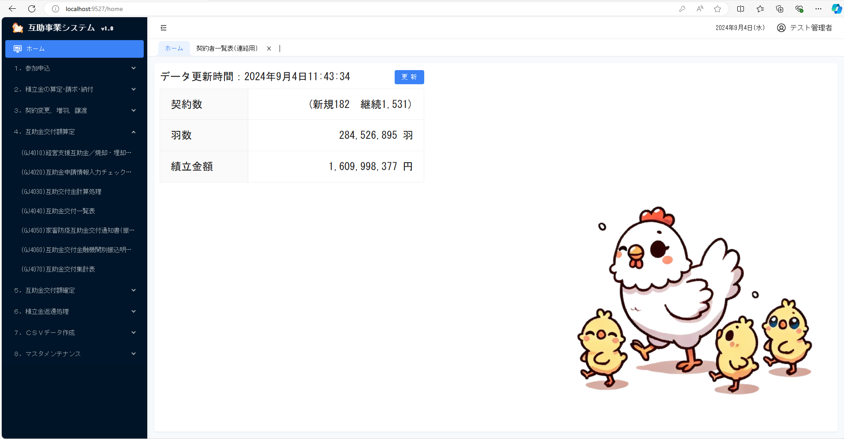

 |  | （５）交付金の確定処理グループメニュー


 |  | （６）事業終了年積立金の返還処理グループメニュー


 |  | （７）ＣＳＶデータ作成処理グループメニュー
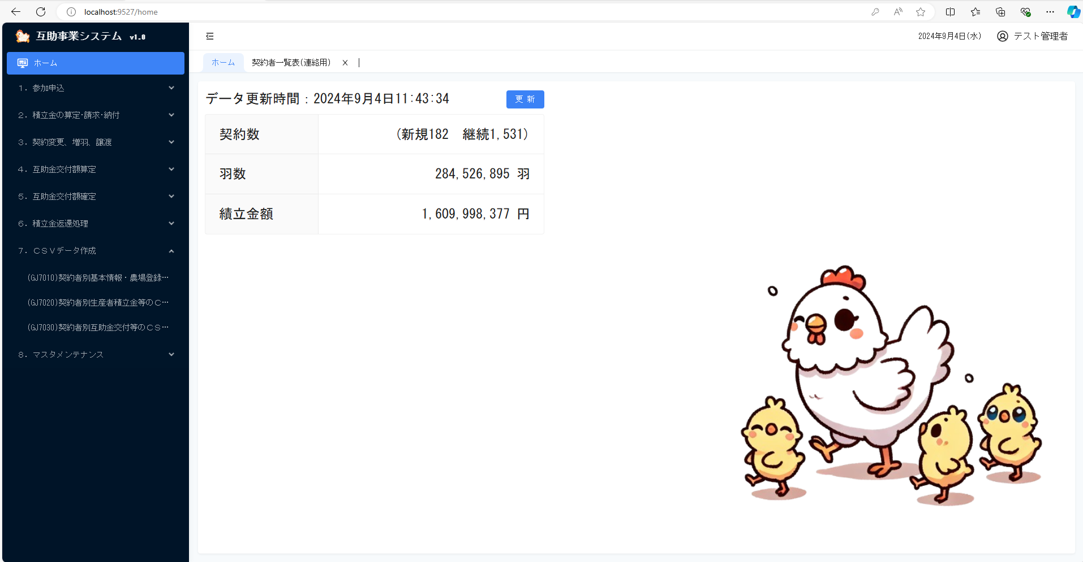

 |  | （８）マスタメンテナンス処理グループメニュー

⑤開発・稼働に必要なハードウェア・ソフトウェア・開発環境
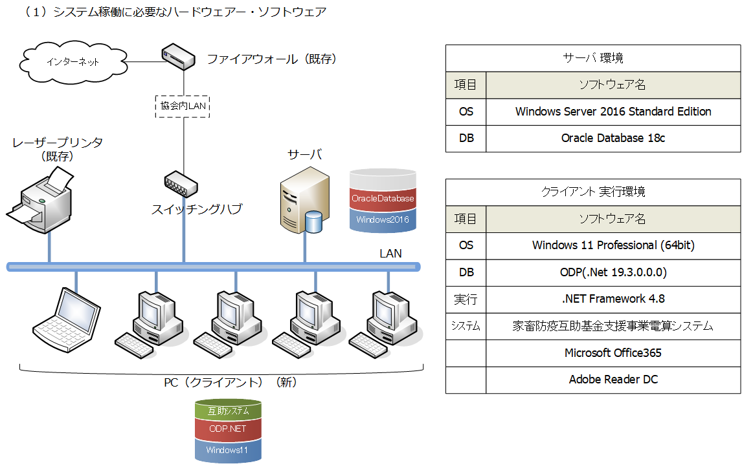
基本設計書_第4章 |  | 業務名 | 承認 | 査閲 | REV | 作成日 | 作成者
 |  | 互助事業システム |  |  | 1.0 | 2024-08-27 | 宋峰
（補足説明） |  | 機能名 |  |  |  | 最終更新日 | 最終更新者
 |  | 運用概要 |  |  |  | 2024-08-30 | 宋峰

 | システムの開発・稼働に必要なハードウェア・ソフトウェア・開発環境

